画面遷移図
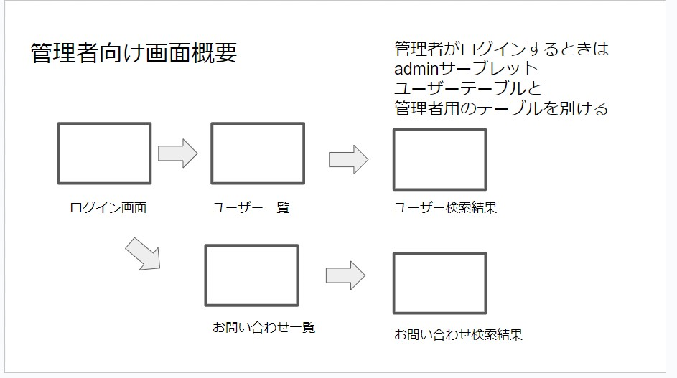
プロジェクト名 | チームEM | 作成者 | 松本
システム名 | SubsKeeper | 作成日 | 2023-06-06
 |  | 更新者
 |  | 更新日

画面遷移図
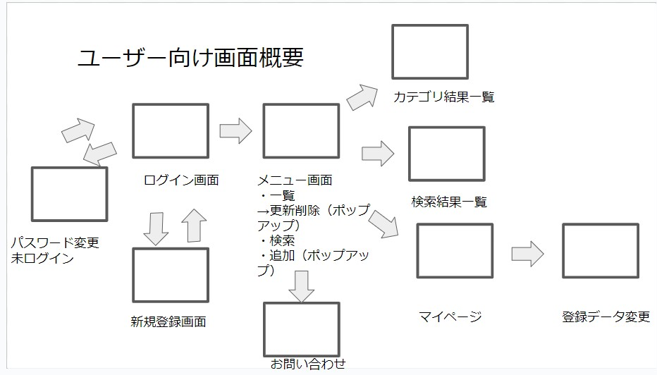

 |  |  |  | マイページ

 |  |  |  |  | 名前

 |  |  |  |  | 履歴
 |  |  |  |  | 2023-06-01 | 〇
 |  |  |  |  | 2023-06-02 | 〇
 |  |  |  |  | 2023-06-03 | 〇
 |  |  |  |  | 2023-06-04 | 〇
 |  |  |  |  | 2023-06-05 | × → 〇 | へらすボタン
 |  |  |  |  | 2023-06-06 | 〇
 |  |  |  |  | 2023-06-07
 |  |  |  |  | 2023-06-08
 |  |  |  |  | 2023-06-09

 |  |  |  | 名前 | パスワード | 押下時刻
 |  |  |  | まつもと | **** | 6/4/23
 |  |  |  |  |  | ↓
 |  |  |  |  |  | 6/6/23

アイテム
画面（大きさは自由）

